Karten
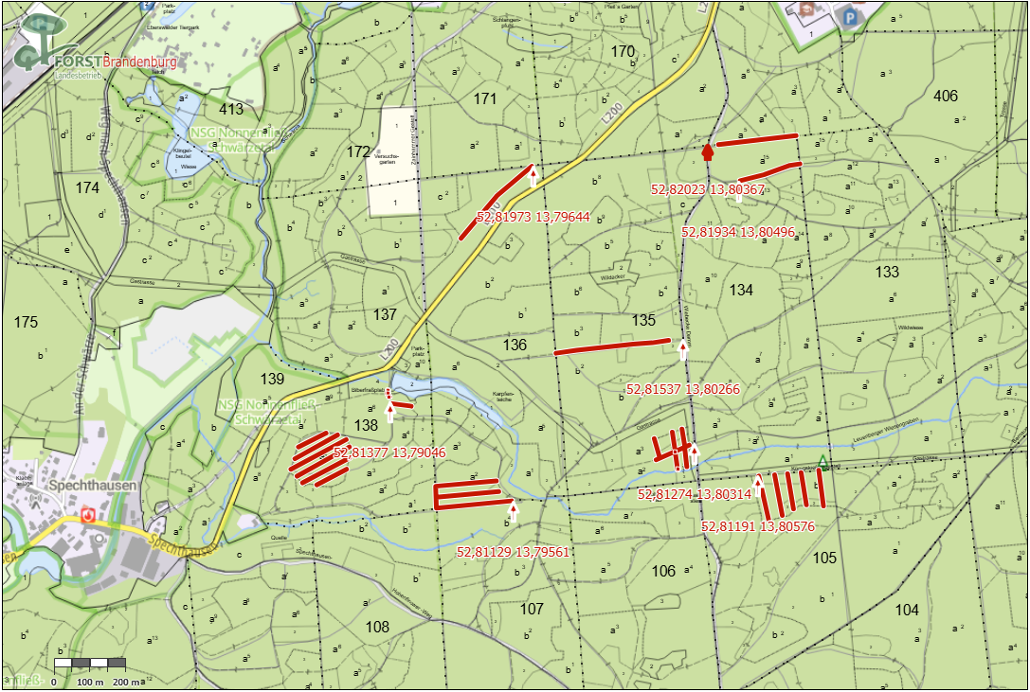
Landesbetrieb Forst Brandenburg | 2026
Forstbetrieb Chorin
Amt Chorin 11
16230 Chorin
Vergabenummer: LFB 2026 035500 - 19

Karten – Mulchen von Wegen und Schneisen

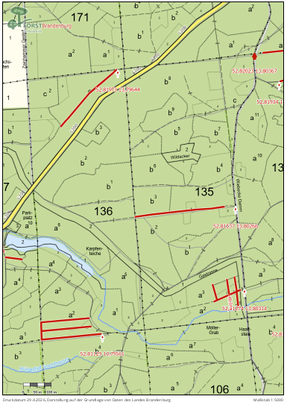
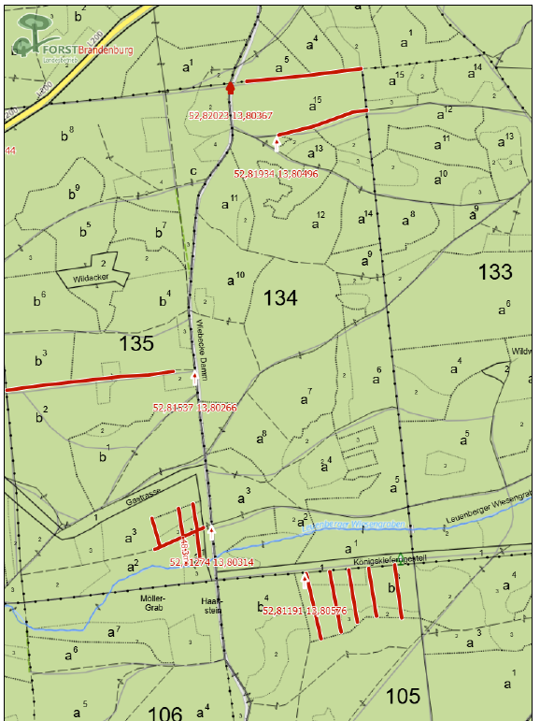
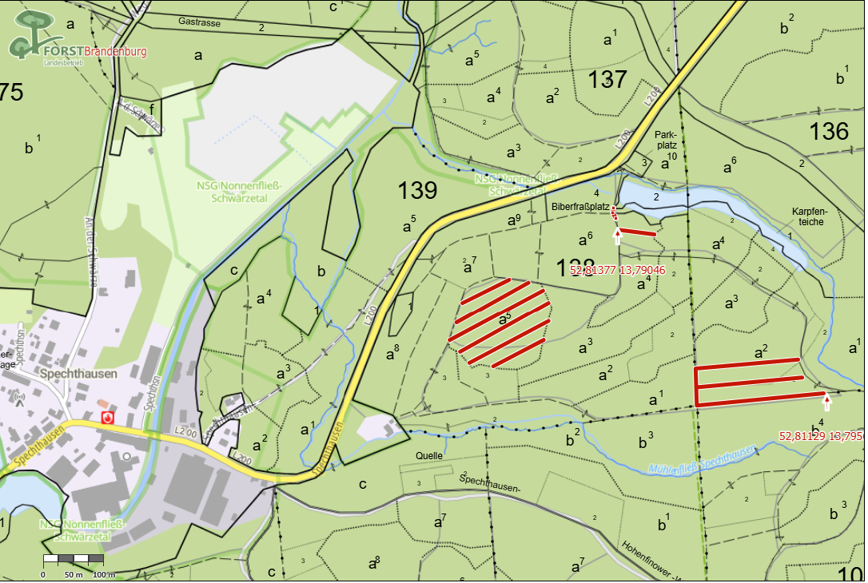

Übersichtskarte

